Reportes Gráficos
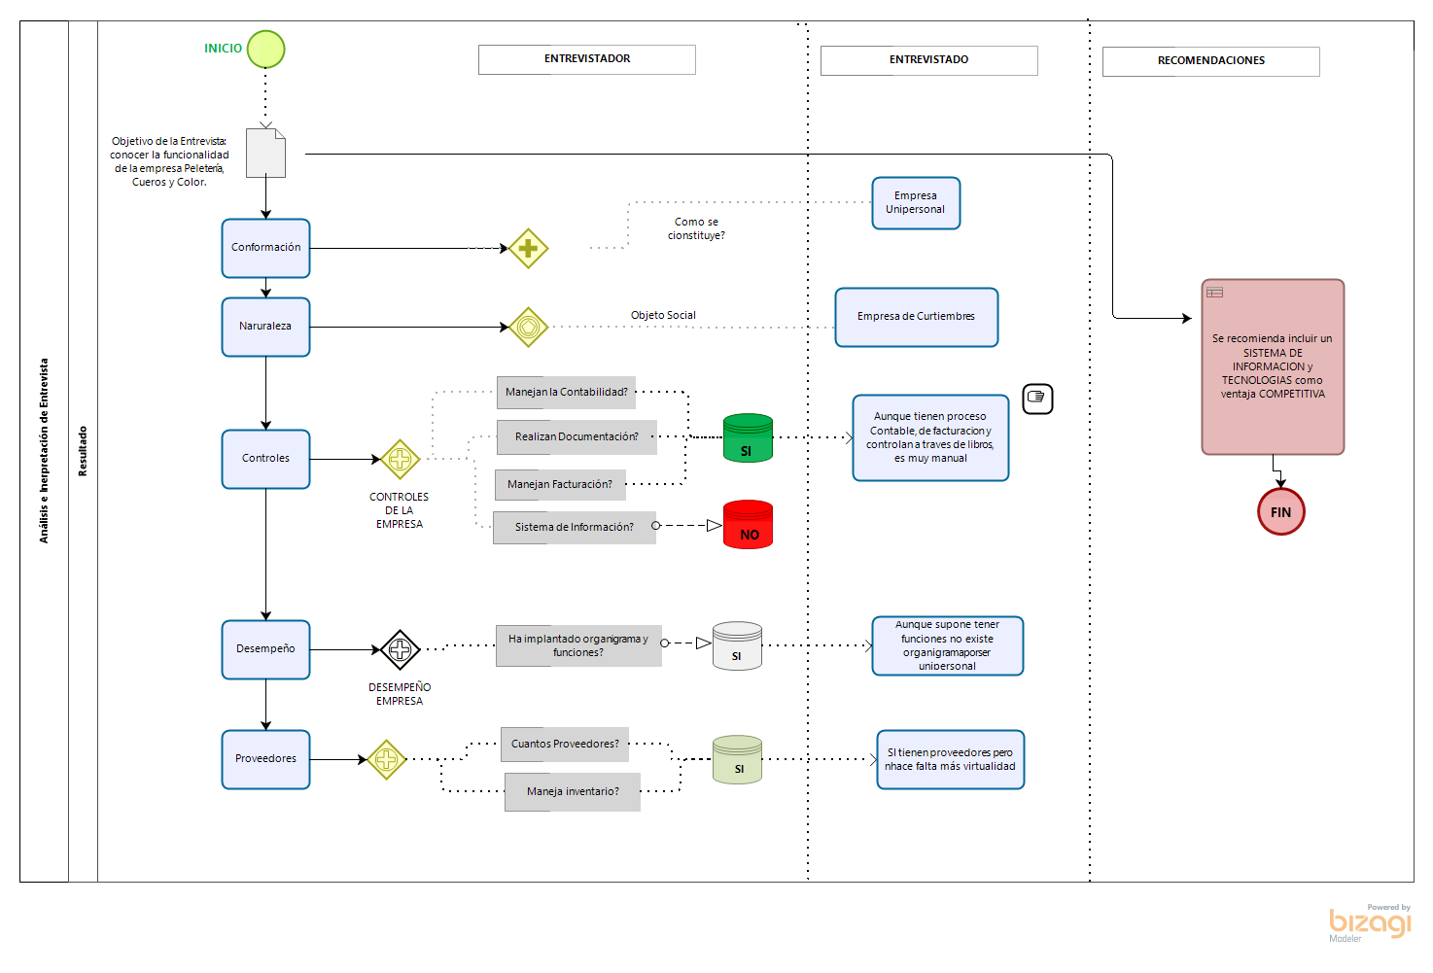
<SISTEMATIC CUTEX>
Reportes Gráficos

Análisis
<SISTEMATIC CUTEX>

Análisis de la Información
A partir de las respuestas obtenidas en la entrevista y en la observación se puede analizar:
En la primera pregunta donde se habla de la conformación de la empresa, se infiere que es una empresa pequeña ya que representa a una sola persona realizando todos los cargos presentes.
En la segunda pregunta se tiene información de que se trata la empresa, donde se observa que existe una variedad de artículos fabricados en cuero como: bolsos, billeteras, correas, etc, debidamente organizados e inventariados para un correcto control de la empresa.
En la tercera pregunta se puede inferir que el control de la empresa no es sistematizado, se hace mediante apuntes en diferentes cuadernos adoptados por la empresa como libros de contabilidad, los cuales se revisan cada mes para realizar cuentas manuales y así generar reportes.
Las preguntas 7,9 y 10 complementan la información anterior, ya que se evidencia el manejo manual de facturas y documentación del proceso de las ventas en cuadernos de registros diarios adoptados por la dueña de empresa.
La pregunta 5 nos revela que no existe un organigrama de funciones especificas ya que todas las obligaciones y responsabilidades corren por parte de la dueña de la empresa.
En las preguntas 11, 12, 13 y 14 se obtiene conocimiento del sistema de inventario de la empresa donde se explica que se realiza de forma manual, cada mes, en libros de apuntes, no se encuentra registro de inventario sistematizado, esto también se evidencia en el registro de observación, donde se registró que dentro de la empresa no existe ningún sistema de cómputo.
Las preguntas 6 y 15 hacen referencia a la selección de proveedores por calidad de productos y la cantidad de 5 proveedores fijos para la empresa.
Las preguntas 16 y 17 nos da a entender el sistema de publicidad de la empresa, donde se infiere que solo hay un comercio netamente presencial, ya que tampoco existe manejo de redes sociales o alguna otra forma para difundir los productos.

